ｲﾝﾎﾞｲｽ制度に伴う対応願い
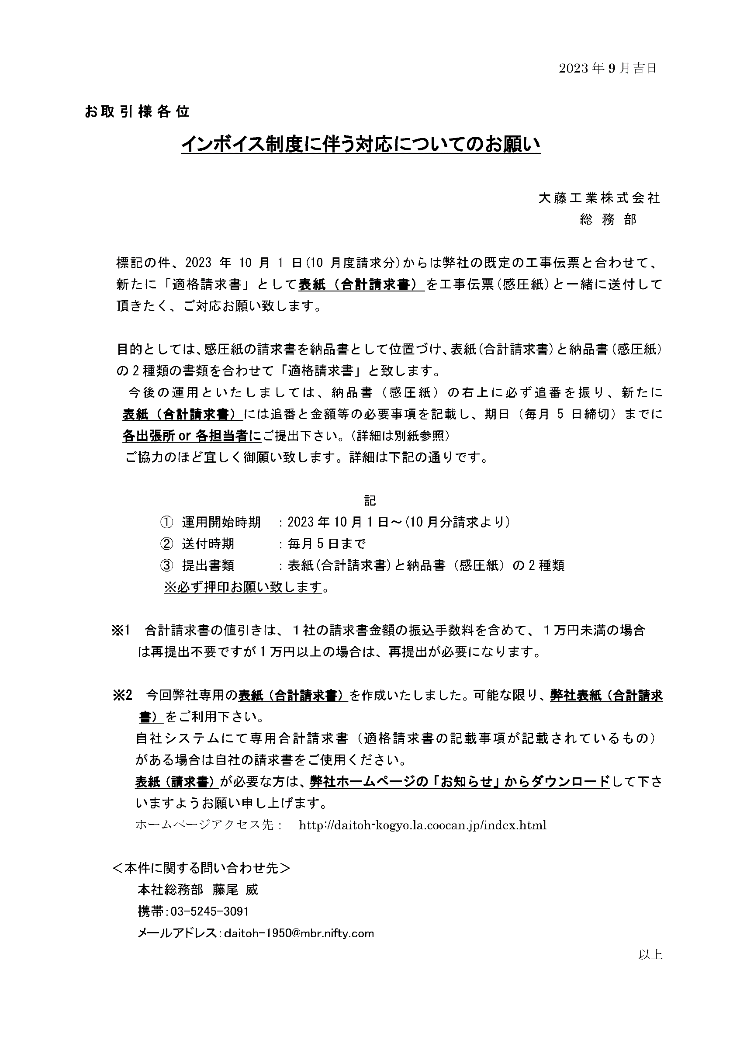

https://www.daitoh-kogyo.co.jp/

合計請求書原稿
 |  |  |  |  | 合計請求書
 | 〒173-0014
 | 東京都板橋区大山東町２９－１６ |  |  |  | 発行日 |  |  | 2024-03-30
 | サンワ産業株式会社６F
 | 大藤工業株式会社 御中 |  |  |  | 株式会社〇〇〇〇
 |  |  |  |  | 〒000-0000
社印
 |  |  |  |  | 東京都〇〇区〇〇
 | ３月度 請求 |  |  |  | 〇〇〇〇 〇〇ビル○階
 | お支払期日 |  | 翌月末日 |  | 業者コード
 | 振込先 |  | あいうえ銀行 かきくけ支店 |  | 登録番号 |  | T1234567890123
 |  |  | 普通 0000000 |  | 電話番号 |  | 000-000-0000
 |  |  |  |  | 担当者名 |  | 〇〇 〇〇

小計 (税抜き) |  |  | 消費税 (請求時) | 税区分 |  | 合計 (税込)
1,500,000 |  |  | 150,000 | 10% |  | 1,650,000

 |  |  |  |  |  |  |  |  | 単位：円
№ |  | 現 場 名 |  |  |  |  | 数量 | 小計(税抜き) | 備考
1 |  |  |  |  |  |  | 1式 | 1,000,000
2 |  |  |  |  |  |  | 1式 | 200,000
3 |  |  |  |  |  |  | 1式 | 300,000
4 |  |  |  |  |  |  | 0式
5 |  |  |  |  |  |  | 0式
6 |  |  |  |  |  |  | 0式
7 |  |  |  |  |  |  | 0式
8 |  |  |  |  |  |  | 0式
9 |  |  |  |  |  |  | 0式
10 |  |  |  |  |  |  | 0式
11 |  |  |  |  |  |  | 0式
12 |  |  |  |  |  |  | 0式
13 |  |  |  |  |  |  | 0式
14 |  |  |  |  |  |  | 0式
15 |  |  |  |  |  |  | 0式
16 |  |  |  |  |  |  | 0式
17 |  |  |  |  |  |  | 0式
18 |  |  |  |  |  |  | 0式
19 |  |  |  |  |  |  | 0式
20 |  |  |  |  |  |  | 0式
21 |  |  |  |  |  |  | 0式
22 |  |  |  |  |  |  | 0式
23 |  |  |  |  |  |  | 0式
24 |  |  |  |  |  |  | 0式
25 |  |  |  |  |  |  | 0式
26 |  |  |  |  |  |  | 0式
27 |  |  |  |  |  |  | 0式
28 |  |  |  |  |  |  | 0式
29 |  |  |  |  |  |  | 0式
30 |  |  |  |  |  |  | 0式
31 |  |  |  |  |  |  | 0式
32 |  |  |  |  |  |  | 0式
33 |  |  |  |  |  |  | 0式
34 |  |  |  |  |  |  | 0式
35 |  |  |  |  |  |  | 0式
36 |  |  |  |  |  |  | 0式
37 |  |  |  |  |  |  | 0式
38 |  |  |  |  |  |  | 0式
39 |  |  |  |  |  |  | 0式
40 |  |  |  |  |  |  | 0式
41 |  |  |  |  |  |  | 0式
42 |  |  |  |  |  |  | 0式
43 |  |  |  |  |  |  | 0式
44 |  |  |  |  |  |  | 0式
45 |  |  |  |  |  |  | 0式
46 |  |  |  |  |  |  | 0式
47 |  |  |  |  |  |  | 0式
48 |  |  |  |  |  |  | 0式
49 |  |  |  |  |  |  | 0式
50 |  |  |  |  |  |  | 0式
51 |  |  |  |  |  |  | 0式
52 |  |  |  |  |  |  | 0式
53 |  |  |  |  |  |  | 0式
54 |  |  |  |  |  |  | 0式
55 |  |  |  |  |  |  | 0式
56 |  |  |  |  |  |  | 0式
57 |  |  |  |  |  |  | 0式
58 |  |  |  |  |  |  | 0式
59 |  |  |  |  |  |  | 0式
60 |  |  |  |  |  |  | 0式
61 |  |  |  |  |  |  | 0式
62 |  |  |  |  |  |  | 0式
63 |  |  |  |  |  |  | 0式
64 |  |  |  |  |  |  | 0式
65 |  |  |  |  |  |  | 0式
66 |  |  |  |  |  |  | 0式
67 |  |  |  |  |  |  | 0式
68 |  |  |  |  |  |  | 0式
69 |  |  |  |  |  |  | 0式
70 |  |  |  |  |  |  | 0式
71 |  |  |  |  |  |  | 0式
72 |  |  |  |  |  |  | 0式
73 |  |  |  |  |  |  | 0式
74 |  |  |  |  |  |  | 0式
75 |  |  |  |  |  |  | 0式
76 |  |  |  |  |  |  | 0式
77 |  |  |  |  |  |  | 0式
78 |  |  |  |  |  |  | 0式
79 |  |  |  |  |  |  | 0式
80 |  |  |  |  |  |  | 0式
81 |  |  |  |  |  |  | 0式
82 |  |  |  |  |  |  | 0式
83 |  |  |  |  |  |  | 0式
84 |  |  |  |  |  |  | 0式
85 |  |  |  |  |  |  | 0式
86 |  |  |  |  |  |  | 0式
87 |  |  |  |  |  |  | 0式
88 |  |  |  |  |  |  | 0式
89 |  |  |  |  |  |  | 0式
90 |  |  |  |  |  |  | 0式
91 |  |  |  |  |  |  | 0式
92 |  |  |  |  |  |  | 0式
93 |  |  |  |  |  |  | 0式
94 |  |  |  |  |  |  | 0式
95 |  |  |  |  |  |  | 0式
96 |  |  |  |  |  |  | 0式
97 |  |  |  |  |  |  | 0式
98 |  |  |  |  |  |  | 0式
99 |  |  |  |  |  |  | 0式
100 |  |  |  |  |  |  | 0式
101 |  |  |  |  |  |  | 0式
102 |  |  |  |  |  |  | 0式
103 |  |  |  |  |  |  | 0式
104 |  |  |  |  |  |  | 0式
105 |  |  |  |  |  |  | 0式
106 |  |  |  |  |  |  | 0式
107 |  |  |  |  |  |  | 0式
108 |  |  |  |  |  |  | 0式
109 |  |  |  |  |  |  | 0式
110 |  |  |  |  |  |  | 0式
111 |  |  |  |  |  |  | 0式
112 |  |  |  |  |  |  | 0式
113 |  |  |  |  |  |  | 0式
114 |  |  |  |  |  |  | 0式
115 |  |  |  |  |  |  | 0式
116 |  |  |  |  |  |  | 0式
117 |  |  |  |  |  |  | 0式
118 |  |  |  |  |  |  | 0式
119 |  |  |  |  |  |  | 0式
120 |  |  |  |  |  |  | 0式
121 |  |  |  |  |  |  | 0式
122 |  |  |  |  |  |  | 0式
123 |  |  |  |  |  |  | 0式
124 |  |  |  |  |  |  | 0式
125 |  |  |  |  |  |  | 0式
126 |  |  |  |  |  |  | 0式
127 |  |  |  |  |  |  | 0式
128 |  |  |  |  |  |  | 0式
129 |  |  |  |  |  |  | 0式
130 |  |  |  |  |  |  | 0式
131 |  |  |  |  |  |  | 0式
132 |  |  |  |  |  |  | 0式
133 |  |  |  |  |  |  | 0式
134 |  |  |  |  |  |  | 0式
135 |  |  |  |  |  |  | 0式
136 |  |  |  |  |  |  | 0式
137 |  |  |  |  |  |  | 0式
138 |  |  |  |  |  |  | 0式
139 |  |  |  |  |  |  | 0式
140 |  |  |  |  |  |  | 0式
141 |  |  |  |  |  |  | 0式
142 |  |  |  |  |  |  | 0式
143 |  |  |  |  |  |  | 0式
144 |  |  |  |  |  |  | 0式
145 |  |  |  |  |  |  | 0式
146 |  |  |  |  |  |  | 0式
147 |  |  |  |  |  |  | 0式
148 |  |  |  |  |  |  | 0式
149 |  |  |  |  |  |  | 0式
150 |  |  |  |  |  |  | 0式
151 |  |  |  |  |  |  | 0式
152 |  |  |  |  |  |  | 0式
153 |  |  |  |  |  |  | 0式
154 |  |  |  |  |  |  | 0式
155 |  |  |  |  |  |  | 0式
156 |  |  |  |  |  |  | 0式
157 |  |  |  |  |  |  | 0式
158 |  |  |  |  |  |  | 0式
159 |  |  |  |  |  |  | 0式
160 |  |  |  |  |  |  | 0式
161 |  |  |  |  |  |  | 0式
162 |  |  |  |  |  |  | 0式
163 |  |  |  |  |  |  | 0式
164 |  |  |  |  |  |  | 0式
165 |  |  |  |  |  |  | 0式
166 |  |  |  |  |  |  | 0式
167 |  |  |  |  |  |  | 0式
168 |  |  |  |  |  |  | 0式
169 |  |  |  |  |  |  | 0式

